상품제안서
파스텔 레더 손톱깎이 12세트 | 상품코드: F24191

 |  |  |  |  |  |  | 02-412-0044 | www.easy1.co.kr
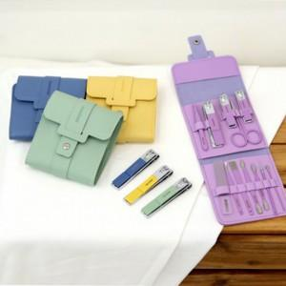

【상세/제작정보】 | 다양한 색상과 디자인

【인쇄/포장옵션】 | 실크 / 포장불가능

【공급단가】 | 수량 | 100~ | 300~ | 500~ | 1,000~ | 3,000~
*VAT별도 | 단가 | 8,190원 | 8,070원 | 7,880원 | 7,560원 | 7,250원

【상품 URL】 | https://dev.easy1.co.kr:443/src/goods_detail.php?gdno=24191

